总体情况
上海家化基础运维周报

Item | 具体描述 | 状态
1.网络情况 | Internet出口连接3条，<60%的负载；点到点专线3条 | 正常
2.电话系统 | 新职场电话License 已经使用1214门，新职场中心电话License 总量：1400门，已经使用86.35%;内存使用率小于25% ，存储使用率小于57%; 工作正常,vSphere Client 登录失败，提示电源问题，联系Cisco报修. | 正常
3.防病毒 | 受感染的计算机2台，有风险计算机1台 | 正常
4.邮件系统 | 本周接收邮件数量: 129098; 本周外发邮件数量:82383; | 正常
5.备份系统 | 159台服务器已经备份，VM+物理机总量：262台 ，备份率63%: | 正常
6.虚拟机 | 虚拟机126台，存储情况HP3Par VV卷统计:27.83Tb（已用）/49.6Tb（共），还有21.77Tb可用,已用56%； | 正常
7.物理机 | 物理机142台，分布在4个站点：尚浦中心(100)，中央工厂（5），保定路（26）青浦新工厂(11) | 正常
8. AD账号统计 | AD账号数量统计: 3953 禁用账号数量： 989 删除账号数量： 129 新建AD账号：8 | 正常
9.邮箱统计 | 邮箱数量统计：3566 禁用邮箱数量: 332 删除邮箱数量: 0 新建邮箱数量: 8 | 正常
10.SAP账号统计 | SAP账号数量： 501 禁用账号数量: 14 删除账号数量： 25 新建SAP账号：4 | 正常
11.帮助台 | TICKETS数量：208 完成百分比：100% 用户满意度数量：3 用户满意度百分比：100% | 正常
12.SAP Basis运维情况 | Case数量：1 解决率：100% 事件：1 变更： 0 优化： 0 | 正常
13.VPN License | 总计:1000个license 目前使用: 252 | 正常
14.堡垒机 License | 总计：200个license,已经使用：183 | 正常
15.公有云 | 电信云24台，微软云18台 | 正常

1.网络情况
新职场网络

新职场网络：
监控内容 | 监控时间 | 监控图 | 使用情况 | 状态 | 建议
1. 电商出口线路100M （2F电商带宽出口） | 0910~0914周流量监控 | 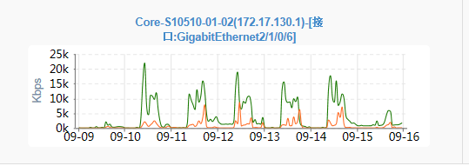 | 峰值<80M 平均<5M | 正常

2.办公室出口线路 （100M电信办公带宽出口） | 0910~0914周流量监控 | 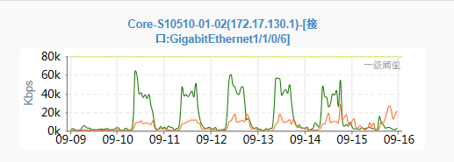 | 峰值<75M 平均<20M | 正常

3. 办公核心网络至数据中心链路 | 0910~0914周流量监控 | 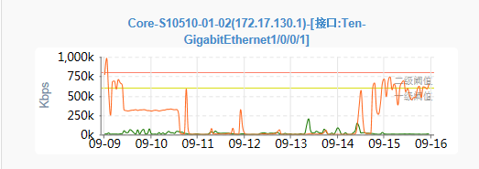 | 峰值<1000M 平均<300M | 正常

4.新职场到保定路专线 | 0910~0914周流量监控 | 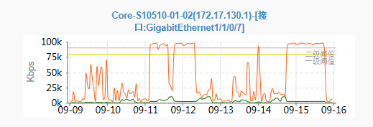 | 峰值<60M 平均<30M | 正常

5. 50M混合电信线路出口 | 0910~0914周流量监控 | 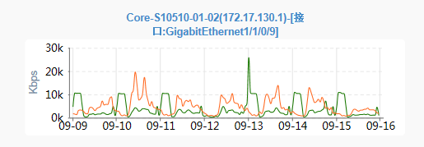 | 峰值<25M 平均<10M | 正常

6. 联通专线（MPLS VPN专线） | 0910~0914周流量监控 |  | 峰值<7.5M 平均<1M | 正常

保定路网络
监控内容 | 监控时间 | 监控图 | 使用情况 | 状态 | 建议
1. 保定路IP Sec VPN 线路出口(172.16.11.1) | 0910~0914周流量监控 | 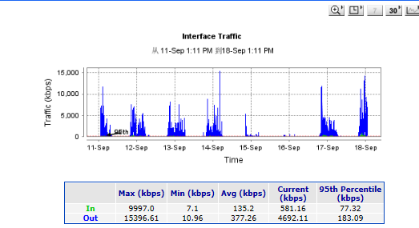 | 峰值<20M 平均<5M | 正常

2. 保定路50M办公上网线路出口 | 0910~0914周流量监控 |  | 峰值<30M 平均<5M | 正常

3. 保定路电商30M线路出口 | 0910~0914周流量监控 |  | 峰值<20M 平均<5M | 正常

2. 电话系统
电话系统

系统 | CPU | 内存 | 存储 | 使用情况 | 状态 | 建议
程控交换机系统 | N/A | N/A | N/A
杨浦SIP语音服务器 | 语音服务器vSphere Client 登录失败，联系Cisco报修
青浦SIP语音服务器 | 青浦老工厂话机系统已经停用 |  |  | CPU 0% Memory 16% Storage 6% | 正常

新职场License 数量:1400门，已经使用1214，剩余186门可用

3. 防病毒
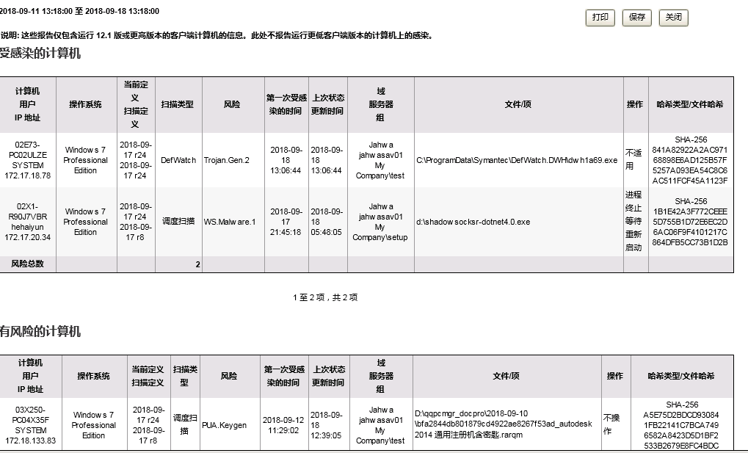
防病毒

按计算机显示风险分布共0台用户计算机提示风险报警

 | 数量 | 行动计划
受感染的计算机 | 2 | 通知帮助台协助最终用户
有风险的计算机 | 1 | 通知帮助台协助最终用户

4. 邮件系统
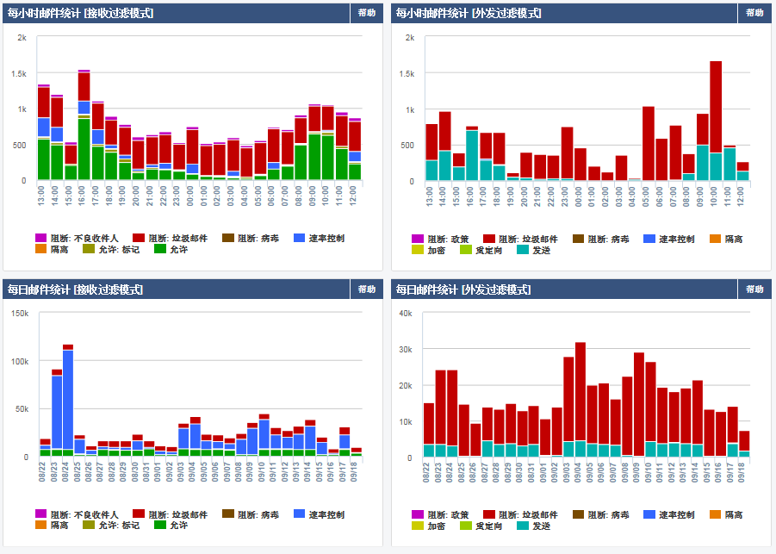
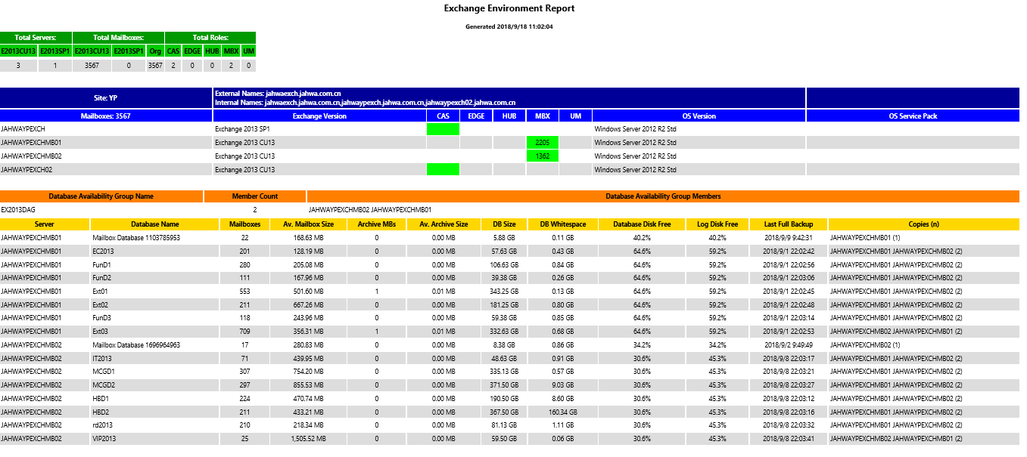
邮件系统

1.1 邮件流分析
 | 邮件数量（每周）
接收邮件 | 129098
发送邮件 | 82383

1.2 数据库使用情况
服务器 | 盘符 | Database | Threshold 70% | 状态 | 建议
jahwaypexchmb01 | E: | 2.62TB已用/7.39TB | 5.2TB | 正常 | N/A
jahwaypexchmb01 | F: | 336GB已用/800GB | 560GB | 正常 | N/A
jahwaypexchmb02 | E: | 2.76TB已用/3.99TB | 2.8TB | 正常 | N/A
jahwaypexchmb02 | F: | 59GB已用/600GB | 420GB | 正常 | N/A

1.3 潜在问题和风险
潜在问题 | 具体描述

5. 备份系统
备份系统

NBU备份结果周汇总(2018.09.10^2018.09.18)

NBU | system | hostname | IP | Policy name | 备份发起时间窗口 | 目标位置 | 持续时间 |  | 数据保留时间 | 备份目录 | 备份方式 | 备注
 |  |  |  |  |  |  | 发起到结束持续时间 | 实际备份耗时
ypmed02 | BW 修改变更完成 | portal | 172.17.177.6 | EPO_backup_policy | 每周一，12:00~15:00 | 磁带 | 12:00~12:05 | 5min | 1month | /oracle/EP0/sapbackup | SAP/Automatic Backup
 | BOP | Bop | 172.17.177.25 | BOP_backup_policy | 每周三，13:00~16:00 | 磁带 | 13:00~13:07 | 7min | 1month | /oracle/BOP/sapbackup/bkrman | Standard/Full Backup
 | BW | bwpdb | 172.17.177.1 | BWP_backup_policy | 每天，19:00~23:00 | 磁带 | 19:00~20:30 | 1h30min | 1month | /usr/sap/BWP/HDB00/backup | Standard/Full Backup
 | HAP | Saphanaprd | 172.17.177.23 | HAP_backup_policy | 每天，08:00~13:00(除周四9:00~14:00) | 磁带 | 08:00~13:00 | 4h | 1month | /usr/sap/HAP/HDB00/backup | Standard/Full Backup
 | PD0 | Hanaprd | 172.17.177.20 | PDO_backup_policy | 每周一,三,五，七，21:00~04:00 | 磁带 | 21:00~03:30 | 5h | 1month | /usr/sap/PD0/HDB00/backup | Standard/Full Backup
 | ERP | hanadev | 172.17.177.9 | ERP_backup_policy | 每周二，周四，01:00~06:00（周日01:00~08:00） | 磁带 | 01:00~02:50 | 4h | 1month | /usr/sap/DV0/HDB01/backup; | Standard/Full Backup
 | PI 修改变更 | jhnwv | 172.17.177.10 | PI_backup_policy | 每天，13:30~17:30 | 磁带 | 01:00~03:00 | 20min | 1month | /backup | Standard/Full Backup
 | sapm 修改变更完成 | solman | 172.17.177.11 | sapm_backup_policy | 每天，12:00以后 | 磁带 | 01:00~03:00 | 10min | 1month | /backup | Standard/Full Backup
 | 财务共享系统 | jahwaypfissc2/jahwaypfissc1 | 172.17.177.13/172.17.177.12 | Fissc_Backup_Policy | 每天，01:00~07:00 | 磁带 | 01:00~01:16 | 16min | 1month | 1./apps/srvmgr3.7;2./apps/fsscfile/dbbackup;3./apps/fsscfile/zbfile 4./oracle/databackup 5./oracle/flash_recovery_area | Standard/Full Backup | 备往磁盘测试耗时：6min
 | PI正式机 修改变更 | JHPIPRDA JHPIPRDB | 172.17.177.21 172.17.177.22 | PIPRD_Backup_Policy | 每周二，09:00~12:00 | 磁带 | 10:00~11:30 | 1h30min | 1month | 1./sapbackup;2./sapbackup | Standard/Full Backup | 往磁盘备份测试耗时：1h28min
 | slt | slt | 172.17.177.24 | Slt_LTP_SAP_backup | brtools设置 | 磁带 | 14:46~14:54 14:54~14:55 23:46~23:54 23:54~23:55 |  | brtools设置 | /usr/openv/script/sap_online_backup | SAP/Automatic Backup | 备份直接由brtools发起 NBU只是起到监控作用
 | ERP HANADEV | HANADEV | 172.17.177.9 | HANADEV_Backup_Policy | 每周日早上10：00^23:00 | 磁带 |  |  | 1month | /usr/sap/QS0/HDB00/backup | Standard/Full Backup
 | PIC主机 | JHPIPRDC | 172.17.177.34 | PI_C_Backup_Policy | 每周二，09:00~18:00 | 磁带 |  | 5min | 1month | 1./usr/sap 2./sapmnt | Standard/Full Backup
 | BW on HANA | ypsdhana | 172.17.177.2 | ypsdhana_backup_policy | 每周六 4:00~周六 23:00 | 磁带 |  | 14h |  | /usr/sap/BH3/HDB00/backup | Standard/Full Backup

NBU | system | hostname | IP | Policy name | 备份发起时间窗口 | 目标位置 | 持续时间 |  | 数据保留时间 | 备份目录 | 备份方式 | 备注
 |  |  |  |  |  |  | 发起到结束持续时间 | 实际备份耗时
ypmed01 | file | jahwafile.jahwa.com.cn | 172.17.135.16 | file_server_backup_policy | 全备:周五18:00~周日15:30 增量:周一~周四，18:00~23:00 | 磁带 | 全备:周六0:00~周日22:45 增量:18:00~18:30 | 全备:52h30min 增量:1h | 3month | 1.E:\depart 2.E:\redirect | MS-Windows/Full Backup
 | exchangeDAG | jahwaypexchmb01 jahwaypexchmb02 | 172.17.135.12 172.17.135.13 | DAG_backup_policy | 全备:周六22:00~周日23:00 增量每天(除周末)22:00~18:00 | 磁盘 | 18:00~01:00 | 7h | 3month | Microsoft Exchange Database Availability Groups:\EX2013DAG.jahwa.com.cn\Microsoft Information Store | MS-Exchange-Server/Full Backup | 往磁带备份测试耗时：10h30min
 | Exchange System | jahwaypexchmb02 | 172.17.135.13 | Mailbox2_BMR_policy | 周五，10:00~12:00 | 磁带 | 10:00~12:05 | 2h5min | 2weeks | ALL_LOCAL_DRIVES | MS-Windows/Full Backup | 往磁盘备份测试耗时：1h40min
 | exchange——cas | jahwaypexch jahwaypexch02 | 172.17.135.11 172.17.135.31 | CAS_backup_policy | 周二，20:00~周三08:00 | 磁带 | 20:00~21:30 | 1h30min | 2weeks | ALL_LOCAL_DRIVES | MS-Windows/Full Backup | 往磁盘备份测试耗时：40min
 | Exchange_Backup_Tape(from Disk to Tape) TS3200 | jahwaypexchmb01 jahwaypexchmb02 | 172.17.135.12;172.17.135.13 | Exchange_Backup_Tape | 7*24小时 | 磁带 | 7*24小时 | 7*24小时 | 3month | Microsoft Exchange Database Availability Groups:\EX2013DAG.jahwa.com.cn\Microsoft Information Store | MS-Exchange-Server/Full Backup
 | vmware_prd | JahwaYPVC01 | 172.17.132.1 | vmware_prd | 全备周三，17:00~14:30(差异备份周一，周二，周四，18:00~23:00)周五18:00~周六6:00) | 磁带 | 17:00~14:30 | 21h30min | 2weeks | ALL_LOCAL_DRIVES | VMware/Full Backup | 往磁盘备份测试耗时：8h
 | vmware_non-quiesce | JahwaYPVC01 | 172.17.132.1 | vmware_non-quiesce | 周三，18:00~08:00 | 磁带 | 18:00~14:00 | 23min | 2weeks | ALL_LOCAL_DRIVES | VMware/Full Backup
 | HP blade ESXI | JahwaYPVC01 | 172.17.132.1 | vmware_hpblade_prd | 周六20:00~周日20:00 | 磁盘 | 20:00~20:40 | 40min | 2weeks | ALL_LOCAL_DRIVES | VMware/Full Backup
 | HP blade ESXI | JahwaYPVC01 | 172.17.132.1 | vmware_hpblade_prd_totape | 增量备份周一到周五每天10：00-14：30；全备周日20:00~周一20:00 | 磁带 | 20:00~21:20 | 10h-14h | 2weeks | ALL_LOCAL_DRIVES | VMware/Full Backup
 | AD | jahwaypdc01 jahwaypdc02 | 172.17.135.1 172.17.135.2 | AD_backup_policy | 全备:周六18:00~23:00 增量每天(除周末)18:00~23:00 | 磁盘 | 19:00~19:10 | 10min | 2weeks | System State:\ | Standard/Full Backup
 | PS-APP | hcmapp | 172.17.165.110 | psapp_Backup_Policy | 每天2:30~9:00（除周四6:30~13:30;周六周日6:30-12:30) | 磁带 |  | 30min |  | /home/psoft | Standard/Full Backup | 往磁盘备份测试耗时：20min
 | PS-DB | hcmdb | 172.17.165.111 | psdb_Backup_Policy | 每天2:30~9:00（除周四6:30~13:30;周六周日6:30-12:30) | 磁带 |  | 1h |  | 1./home/oracle/app/oracle/flash_recovery_area/HR92PRD/autobackup; 2./home/oracle/backup 3./home/oracle/app/oracle/product/11.2.0/dbhome_1/dbs 4./home/oracle/app/oracle/product/11.2.0/dbhome_1/network/admin | Standard/Full Backup | 往磁盘备份测试耗时：33min
 | PS-DEV | hcm_dev_01 | 172.17.165.39 | psdev_Backup_Policy | 每天2:30~9:00（除周四6:30~13:30;周六周日6:30-12:30) | 磁带 |  | 30min | 2weeks | 1./home/psoft 2./home/oracle/app/oracle/flash_recovery_area/HCMDEV/autobackup 3./home/oracle/backup | Standard/Full Backup | 往磁盘备份测试耗时：21min
 | 家园DB | jiayuandb | 172.17.165.45 | jiayuandb_Backup_Policy | 每天2:30~9:00（除周四6:30~13:30;周六周日6:30-12:30) | 磁带 |  | 5min |  | D:\ecology_MSSQL_Backup | MS-Windows/Full Backup | 往磁盘备份测试耗时：1min
 | 家园APP | jiayuanapp | 172.17.165.44 | jiayuanapp_Backup_Policy | 每天2:30~9:00（除周四6:30~13:30;周六周日6:30-12:30) | 磁带 |  | 2h30min |  | D:\filesystem | MS-Windows/Full Backup | 往磁盘备份测试耗时：1h20min
 | 家园DEV | jiayuandev | 172.17.165.38 | jiayuandev_Backup_Policy | 每天2:30~9:00（除周四6:30~13:30;周六周日6:30-12:30) | 磁带 |  | 6min |  | D:\Jahwa-OA-Redevelop | MS-Windows/Full Backup | 往磁盘备份测试耗时：3min
 | 老人事系统 | jahwaehr.jahwa.com.cn | 172.17.165.37 | jahwaehr_Backup_Policy | 每天2:30~9:00（除周四6:30~13:30;周六周日6:30-12:30) | 磁带 |  | 10min |  | E:\Backup | MS-Windows/Full Backup | 往磁盘备份测试耗时：2min
 | 中间件 | jiayuan1.jahwa.com.cn | 172.17.165.42 | JY1_Backup_Policy | 每天2:30~9:00（除周四6:30~13:30;周六周日6:30-12:30) | 磁带 |  | 1min |  | E:\正是环境bak | MS-Windows/Full Backup | 往磁盘备份测试耗时：1min
 | 网上订单平台 | Jahwaorderdb | 172.17.165.99 | jhorderdb_Backup_Policy | 每天12:30~14:30(除周四15:00~17:00) | 磁带 |  | 24min | 2weeks | /u03/bak | Standard/Full Backup | 往磁盘备份测试耗时：13min
 | 星语 | BCWEIBO.jahwa.com.cn | 172.17.165.82 | BCWEIBO_Backup_Policy | 每天4：30~6:00(除周日22:30~24:00) | 磁盘 |  | 25min | 2weeks | D:\ | MS-Windows/Full Backup | 往磁盘备份测试耗时：25min
 | 佰草集 SFA APP | BCSFAAPP.jahwa.com.cn | 172.17.165.83 | sfaapp_Backup_Policy | 每天4：30~6:00(除周日22:30~24:00) | 磁盘 |  | 5min | 2weeks | 1.D:\Web 2.D:\RepApi 3.D:\Service | MS-Windows/Full Backup | 往磁盘备份测试耗时：1min
 | 佰草集 SFA DB | bcsfadb.jahwa.com.cn | 172.17.165.84 | SFADB_Backup_Policy | 每天4：30~6:00(除周日22:30~24:00) | 磁盘 |  | 30min | 2weeks | D:\DB_Backup | MS-Windows/Full Backup | 往磁盘备份测试耗时：30min
 | 3D APP | BCMOBILE-APP.jahwa.com.cn | 172.17.165.85 | 3DAPP_Backup_Policy | 每天4：30~6:00(除周日22:30~24:00) | 磁盘 |  | 1min | 2weeks | 1.D:\apache-tomcat-7.0.40 2.D:\home | MS-Windows/Full Backup | 往磁盘备份测试耗时：1min
 | 3D DB | bcmobile-data.jahwa.com.cn | 172.17.165.86 | 3DDB_Backup_Policy | 每天4：30~6:00(除周日22:30~24:00) | 磁盘 |  | 1min | 2weeks | D:\BCJ_Log_Monitor_V3.0 | MS-Windows/Full Backup | 往磁盘备份测试耗时：1min
 | 佰草集POS | herposbak.jahwa.com.cn | 172.17.165.95 | BCJPOS_Backup_Policy | 每天15:00~17:30 | 磁盘 |  | 2min | 2weeks | E:\FTP\databak\posdb | MS-Windows/Full Backup | 每天备份
 | 佰草集SPA POS+预约 | Spadb.jahwa.com.cn | 172.17.165.87 | BCJSPA_Backup_Policy | 每天15:00~17:30 | 磁带 |  | 10min | 2weeks | D:\佰草集SPA服务管理系统(第三版)\baicaoji | MS-Windows/Full Backup | 往磁盘备份测试耗时：9min
 | WebPOS DB | webposdb.jahwa.com.cn | 172.17.165.96 | WEBPOSDB_Backup_Policy | 每天15:00~17:30 | 磁带 |  | 30min | 2weeks | 1.E:\WEBPOSDB\百草集数据库备份\自动备份 2.E:\WEBPOSDB\订单系统数据库备份\自动备份 3.E:\WEBPOSDB\高夫数据库备份\自动备份 4.E:\WEBPOSDB\双妹数据库备份\自动备份 | MS-Windows/Full Backup | 往磁盘备份测试耗时：30min
 | 短信平台（北京） | jahwamas.jahwa.com.cn | 172.17.165.91 | MAS_Backup_Policy | 每天（除周四)0:00~02:00 周四18:00~20:00 | 磁带 |  | 14min | 2weeks | 1.D:\WE 2.E:\database backupfiles | MS-Windows/Full Backup | 往磁盘备份测试耗时：10min
 | 短信平台（深证） | jahwamas002.jahwa.com.cn | 172.17.165.90 | MAS002_Backup_Policy | 每天（除周四)0:00~02:00 周四18:00~20:00 | 磁带 |  | 37min | 2weeks | 1.D:\EMP 2.D:\Apache Software Foundation | MS-Windows/Full Backup | 往磁盘备份测试耗时：30min
 | 佰草集PMS | jhyppmsdb.jahwa.com.cn | 172.17.165.140 | JHYPPMSDB_Backup_policy | 每天（除周日，周一，周二)03:00~06:00 周四22:30~23:30/周日，周一，周二03：00~15:30 | 磁带 |  |  | 2weeks | G:\Database_file_BAK | MS-Windows/Full Backup
 | BW on HANA | jahwaypbh3 | 172.17.165.9 | jahwaypbh3_backup_policy | 周日23:00~周一9:00 | 磁带 |  |  | 2weeks | ALL_LOCAL_DRIVES | Standard/Full Backup
 | DW BO | jahwaypbo3 | 172.17.165.119 | jahwaypbo3_Backup_policy | 周二、四、六19:00~23:00 | 磁带 |  |  | 2weeks | 1./oracle/BO3/sapbackup 2./oracle/BO3/oraarch/BO3arch | Standard/Full Backup
 | 紫光档案系统 | JahwaDossier01 | 172.17.135.17 | Ziguangdangan_Backup_Policy | 周一，周二，周三6:30~10:30 | 磁带 |  |  | 2weeks | D:\ | Standard/Full Backup
 | 多码合一数据库 TSDB01 | JHYPTSDB01.jahwa.com.cn | 172.17.165.150 | JHYPTSDB_Backup_Policy | 周一，周二，周三6:30~11:30;周四周五晚上20：00~周六9:00；周日18：00~19：30 | 磁带 |  |  | 2weeks | /d01/codefile | Standard/Full Backup
 | DWEPportal | jahwaypep3 | 172.17.165.120 | jahwaypep3_backup_Policy | 周日23:00~周一9:00 | 磁带 |  |  | 2weeks | /oracle/EP3/oraarch | Standard/Full Backup
 | NewCRMDB01 | jhypcrmdb01 | 172.17.165.142 | NewCRMDB_Backup_Policy | 每天1：00^9:00 | 磁带 |  | 40min | 2weeks | d:\CRMDBBAK | MS-Windows/Full Backup
 | Newfile02 | jahwafile02.jahwa.com.cn | 172.17.135.34 | NewFile02_Backup_Policy | 全备周一17:00^周二19:00 增量备份每天19：00^2:00(除周一，周二) | 磁带 |  |  | 3month | E:\depart | MS-Windows/Full Backup

NBU | system | hostname | IP | Policy name | 备份发起时间窗口 | 目标位置 | 持续时间 |  | 数据保留时间 | 备份目录 | 备份方式 | 备注
 |  |  |  |  |  |  | 发起到结束持续时间 | 实际备份耗时
qpmed01(172.19.126.9) | vmware | jahwavm02.jahwa.com.cn | 172.19.127.1 | vmware_qp | 周一~周五，01:00~12:00 | 磁盘 | 01:00~01:30 | 30min | 2weeks | ALL_LOCAL_DRIVES | VMware/Full Backup | 往磁带备份1h30min
 | 考勤系统 停止备份 | jahwakq.jahwa.com.cn | 10.55.0.3 | QPKQ_Backup_Policy | 每天21:00~22:00 | 磁盘 | 21:00~21:01 | 1min | 2weeks | C:\Program Files\Bflex | MS-Windows/Full Backup | 往磁带备份2min
 | 文件服务器 | jahwaqpfile.jahwa.com.cn | 172.19.126.7 | Qpfileserver_Backup_Policy | 周六全备22:00~周日6:00，周一~周五增量:18:00~20:00 | 磁带 | 全备18:00~05:00 增量18;00~18:40 | 11h 40min | 3month | 1.G:\depart 2.G:\redirect | MS-Windows/Full Backup | 往磁盘备份8h
 | plmapp | plmapp.jahwa.com.cn | 172.19.126.17 | plmapp_Backup_Policy | 每天18：00~20：00 | 磁盘 | 18:00~18：30 | 30min | 2weeks | 1.C:\ 2.D:\ | MS-Windows/Full Backup | 往磁带备份30min
 | vmware(保定路虚拟机备份) | PLMBackupServer | 172.16.10.67 | Vmware_BD | 周一~周日，1:00~08:00 | 磁盘 |  |  | 3days | ALL_LOCAL_DRIVES | VMware/Full Backup
 | vmware(保定路虚拟机备份) | WebEx IRP | 10.59.0.29 | Vmware_BD | 周一~周日，1:00~08:00 | 磁盘 |  |  | 3days | ALL_LOCAL_DRIVES | VMware/Full Backup
 | vmware(保定路虚拟机备份) | WebEx Meetings Server | 172.16.10.134 | Vmware_BD | 周一~周日，1:00~08:00 | 磁盘 |  |  | 3days | ALL_LOCAL_DRIVES | VMware/Full Backup
 | plmdb 暂停备份 | plmprd | 172.19.126.10 | plmprd_Backup_Policy | 周一~周五，21:00~23:55 | 磁带 | 21:00~0：30 | 3h30min | 1weeks | 1./home 2./apps 3./oracle 4./oraredo 5./backup | Standard/Full Backup | 往磁盘备份1h10min
 | TSDB 暂停备份 | jahwaqptsdb.jahwa.com.cn | 10.55.0.37 | QPTSDB_Backup_Policy | 周一~周六，4:00~7:30 | 磁带 |  |  | 2weeks | D:\ | MS-Windows/Full Backup
NBU | system | hostname | IP | Policy name | 备份发起时间窗口 | 目标位置 | 持续时间 |  | 数据保留时间 | 备份目录 | 备份方式 | 备注
 |  |  |  |  |  |  | 发起到结束持续时间 | 实际备份耗时
bdmed01 | 保定路考勤和消费服务器 | jahwadb02.jahwa.com.cn | 172.16.10.92 | BD_kaoqin_Policy | 周一~周五，15:00~17:00(周四除外） | 磁带 | 01:00~01:30 |  | 2weeks | E:\dbbackup | MS-Windows/Full Backup | 往磁带备份1h30min

6. 虚拟机
虚拟机

 | 监控内容 | 监控时间 | 监控图 |  | 使用率 | 状态 | 建议
 | CPU使用率 | 09/10-09/14周监控 | 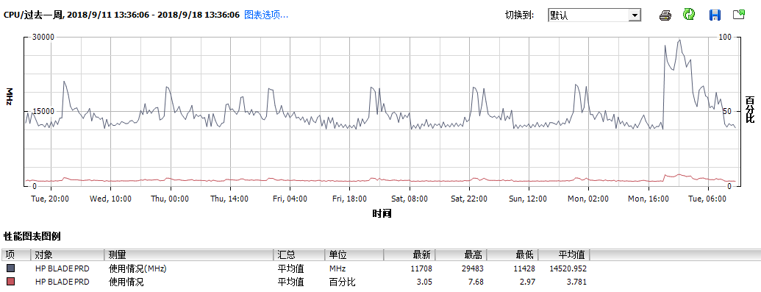 |  | 平均小于10% | 正常

 | 内存使用率 | 09/10-09/14周监控 | 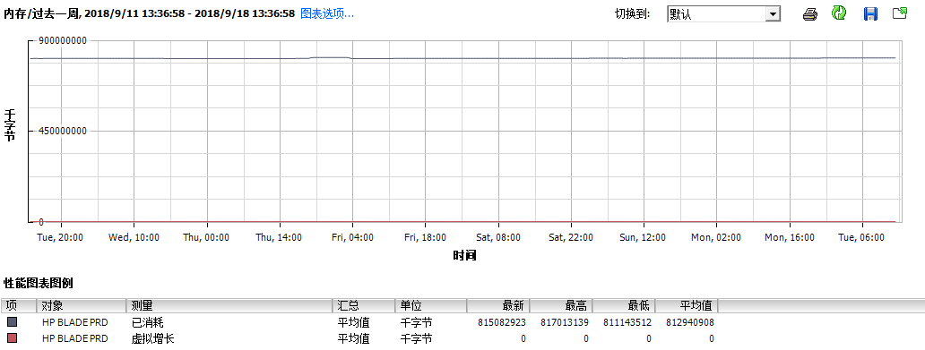 |  | 平均小于50% | 正常

 | 硬盘使用率 | 09/10-09/14周监控 |  |  | 新的HP3PAR存储：2.05TB (17%)可用空间 | 正常

 |  |  |  |  | 新的HP3PAR存储:可用空间2.02TB(20.2%) | 正常

 | 硬盘使用率 | 09/10-09/14周监控 |  |  | VM_DEV_NL存储：可用空间1.28TB （21.3%） | 正常

 | 硬盘使用率 | 09/10-09/14周监控 |  |  | 双活存储：70%使用率可用空间：1.46TB(26%) | 正常

 | 硬盘使用率 | 09/10-09/14周监控 |  |  | New3Par_VMPRD02存储：可用空间：14.96TB(93%) | 正常

虚拟机宿主机统计
服务器主机名 | 新职场IP | 服务器品牌 | 物理名称 | 服务器用途 | CPU | 内存 | 硬盘 | 保修年限 | 过保时间 | 延保情况 | 备注
 | Bay1_OA:172.17.132.21 | HP | HP 刀片服务器
 | Bay2_OA:172.17.132.22 | HP | HP 刀片服务器
 | Bay1_VC:172.17.132.23 | HP | HP 刀片服务器
 | Bay2_VC:172.17.132.24 | HP | HP 刀片服务器
JHYPVMPRD10 | Blade Bay01：172.17.165.246 | HP | HP 刀片服务器 | 宿主机
JHYPVMPRD11 | Blade Bay02：172.17.165.247 | HP | HP 刀片服务器 | 宿主机
JHYPVMPRD12 | Blade Bay03：172.17.165.248 | HP | HP 刀片服务器 | 宿主机
JHYPVMPRD13 | Blade Bay04：172.17.165.249 | HP | HP 刀片服务器 | 宿主机
JHYPVMPRD14 | Blade Bay09：172.17.165.250 | HP | HP 刀片服务器 | 宿主机
JHYPVMPRD15 | Blade Bay10: 172.17.165.251 | HP | HP 刀片服务器 | 宿主机
JHYPVMPRD16 | Blade Bay11：172.17.165.252 | HP | HP 刀片服务器 | 宿主机
JHYPVMPRD17 | Blade Bay12：172.17.165.253 | HP | HP 刀片服务器 | 宿主机
VM 存储 | 172.17.132.31 | HP | OLD HP 3PAR 管理地址
VM 存储 | 172.17.132.37 | HP | NEW HP 3PAR 管理地址
JahwaYPVMPRD01 | 172.17.132.2 | HP |  | 宿主机
JahwaYPVMPRD02 | 172.17.132.3 | HP |  | 宿主机
JahwaYPVMPRD03 | 172.17.132.4 | HP |  | 宿主机
JahwaYPVMPRD04 | 172.17.132.5 | HP |  | 宿主机
JahwaYPVMPRD05 | 172.17.132.6 | HP |  | 宿主机
JahwaYPVMPRD06 | 172.17.132.7 | HP |  | 宿主机
JahwaYPVMPRD07 | 172.17.132.8 | HP |  | 宿主机
JahwaYPVMPRD08 | 172.17.132.9 | HP |  | 宿主机
JahwaYPVMPRD09 | 172.17.132.10 | HP |  | 宿主机
JhYPVMPRD18.jahwa.com.cn | 172.17.132.12 | HP |  | 宿主机
JhYPVMPRD19.jahwa.com.cn | 172.17.132.13 | HP |  | 宿主机

站点 | 虚拟机数量 Total 总计： | 尚浦虚拟机内存使用情况:
尚浦中心:YP |  | HP Blade刀片集群：
BLADE:54 | 54 | Use Total:779GB
PRD:50 | 50 | 总计:1536GB
 | 尚浦中心：104 | 尚浦刀片集群内存使用率:50.71%
 |  | 尚浦HPDL380G9 集群
 |  | Use Total:717GB
 |  | 总计:1602GB
 |  | 尚浦HPDL380G9 集群使用率:44.75%
保定路417号
INFRA:4 | 4
DMZ:2 | 2
DEV:4 | 4
Vmware_DEV.jahwa.com.cn:1 | 1
 | 保定路417号：11
保定路527号
BD527号:5 | 保定路527号：5
 | 虚拟机 Total:120

